Sheet1
空调采购及安装预算清单
序号 | 采购项目 | 规格 | 单位 | 数量 | 备注
1 | 柜式空调 | 1.品牌：美的 RFD-120LW/BSDN8Y-PA401(1)A 5匹柜式空调 5p柜机立式 一级能效 变频380V RFD-120LW/BSDN； 2.型号：RFD-120LW/BSDN8Y-PA401(1)A； 3.额定电压：380V； 4.匹数：5匹； 5.内机尺寸(长*宽*高) (mm)：585*1830*405； 6.外机尺寸(长*宽*高) (mm)：946*810*420； 7.能效等级：一级； 8.包含安装所需电线、套管及空调外机铜管（需延长）等一切辅材及外机所需混凝土基础； | 台 | 1 | 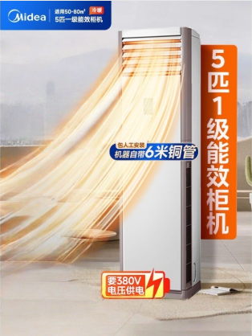 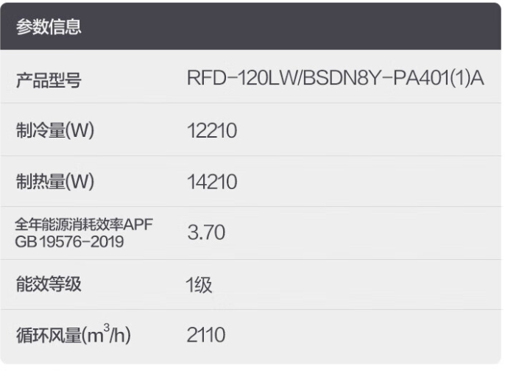 报价中包含：1、原玻璃拆除及新玻璃安装（尺寸：约715*1155mm，5low-e+12A+5+12A+5 钢化玻璃）； 2、5匹空调专用插座； 3、YJV-5*6mm㎡（国标）电缆； 4、dn40mmPVC套管； 5、6m²铜鼻子； 6、40cm*40cm/白色检修口； 7、预付费3相电表（100A/直插式/含电表箱/C32漏电保护器/套）； 8、正泰空气开关； 9、宽度5cm铝合金明线槽。 报价人自行勘察现场，报价中需考虑以上清单的人材机所有费用，无二次收费情况发生。（含清单中未列明，实际安装过程中可能发生的其他项目）

